Các dân tộc và tôn giáo
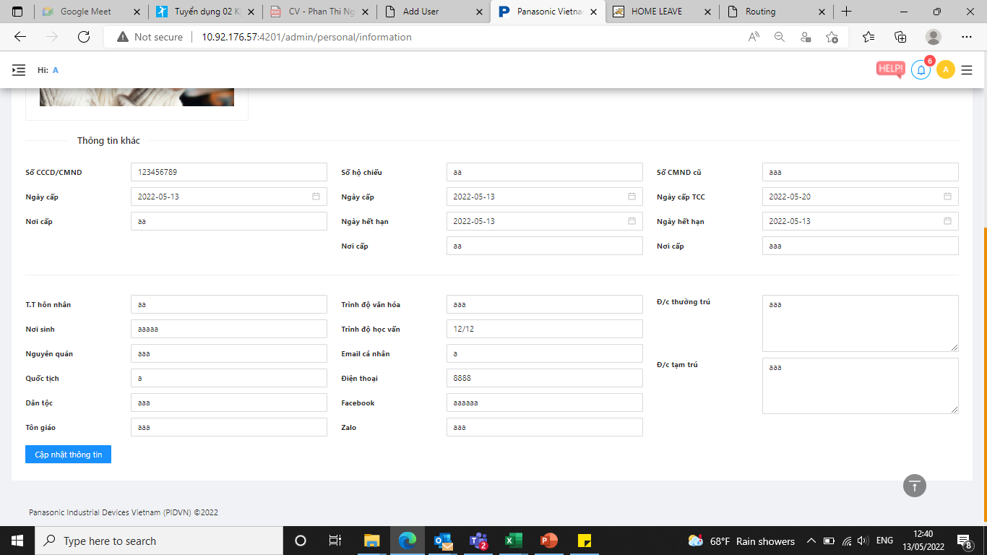
Quy định khoảng cách giữa các chữ và chữ cái đầu phải viết hoa. ko có cách ơ cuối và đầu.
DÂN TỘC |  | DÂN TỘC
1 | Kinh | 1 | Không
2 | Tày | 2 | Phật Giáo
3 | Thái | 3 | Công Giáo
4 | Hoa | 4 | Tin Lành
Chọn CMTND hay Căn cước CD
Điền Số CMTND : bắt buộc phải điền 9 số
Điền số CCCD: 12 số
5 | Khơ-me | 5 | Hồi Giáo
Đủ 9 số
6 | Mường | 6 | Cao Đài
7 | Nùng | 7 | Hòa Hảo
8 | HMông
9 | Dao
CMTND: Chọn tỉnh
10 | Gia-rai
Căn cước CD: Chọn:
- Cục trưởng cục cảnh sát đăng kí QL cư trú và DLQG về dân cư
- Cục trưởng cục cảnh sát quản lý hành chính về trật tự xã hội
11 | Ngái
Chọn tỉnh
Chọn tỉnh
12 | Ê-đê
13 | Ba na
14 | Xơ-Đăng
15 | Sán Chay
Chọn: THCS, THPT, Trung Cấp, Cao đẳng, Đại học
Sẽ chia thành nhiều trường và chọn theo trường
Tỉnh/ Thành phố (chọn)
Quận/ Huyện : (chọn)
Xã/ phường: (chọn)
Thôn: điền tự do
16 | Cơ-ho
Chọn: Độc thân; Kết hôn; Ly hôn
17 | Chăm
Chọn tỉnh
Chọn: 9/12; 12/12
18 | Sán Dìu
19 | Hrê
20 | Mnông
Chọn tỉnh
21 | Ra-glai
Sẽ chia thành nhiều trường và chọn theo trường
Tỉnh/ Thành phố (chọn)
Quận/ Huyện : (chọn)
Xã/ phường: (chọn)
Thôn: điền tự do
22 | Xtiêng
Chọn sẵn Việt Nam
Yêu cầu đủ 10 số
23 | Bru-Vân Kiều
24 | Thổ
Chọn các loại dân tộc: …
25 | Giáy
26 | Cơ-tu
Chọn: Không/ Phật Giáo/ Công giáo….
Yêu cầu đủ 10 số
Thêm trường thông tin chiều cao/ cân nặng ....
27 | Gié Triêng
đánh số (3 số)
28 | Mạ
Thêm trường thông tin Người liên hệ khẩn cấp
đánh số
29 | Khơ-mú
Chữ in hoa
30 | Co
31 | Tà-ôi
32 | Chơ-ro
Chọn: S, M, L, XL, XXL, XXXL
33 | Kháng
Chọn: S, M, L, XL, XXL, XXXL
34 | Xinh-mun
đánh số (2 sô)
35 | Hà Nhì
36 | Chu ru
37 | Lào
Thêm trường thông tin : Lịch sử tiêm chủng
38 | La Chí
39 | La Ha
40 | Phù Lá |  |  | Lịch sử tiêm vacxin ngừa Covid 19 |  |  | Chọn: Chưa tiêm/ đã tiêm 1 mũi/ đã tiêm 2 mũi/ đã tiêm 3 mũi
41 | La Hủ
42 | Lự |  |  | Lịch sử nhiễm Covid 19: |  | (Chọn: Đã mắc/ chưa mắc)
43 | Lô Lô |  |  | Thời gian nhiễm covid 19 |  | (Chọn thời gian:)
44 | Chứt
Thêm trường thông tin : Cấp phát đồng phục
45 | Mảng
46 | Pà Thẻn
47 | Co Lao |  |  | Quần đồng phục: | Size: chọn |  | Số lượng: chọn (1-2) | Ngày cấp: CHọn
48 | Cống |  |  | Áo đồng phục hè | Size: chọn |  | Số lượng: chọn (1-2) | Ngày cấp: CHọn
49 | Bố Y |  |  | Áo đồng phục đông | Size: chọn |  | Số lượng: chọn (1-2) | Ngày cấp: CHọn
50 | Si La |  |  | Mũ đồng phục |  |  | Số lượng: chọn (1-2) | Ngày cấp: CHọn
Có thể xuất dữ liệu báo cáo ra excel và input file vào được
51 | Pu Péo |  |  | Giày đồng phục | Size: chọn |  | Số lượng: chọn (1-2) | Ngày cấp: CHọn
52 | Brâu |  |  | Giày an toàn thường | Size: chọn |  | Số lượng: chọn (1-2) | Ngày cấp: CHọn
53 | Ơ Đu |  |  | Giày an toàn PS | Size: chọn |  | Số lượng: chọn (1-2) | Ngày cấp: CHọn
54 | Rơ măm |  |  | Quần bầu | Size: chọn |  | Số lượng: chọn (1-2) | Ngày cấp: CHọn
 |  |  |  | Áo bầu | Size: chọn |  | Số lượng: chọn (1-2) | Ngày cấp: CHọn
 |  |  |  | Bộ quần áo PS | Size: chọn |  | Số lượng: chọn (1-2) | Ngày cấp: CHọn
 |  |  |  | Mũ PS |  |  | Số lượng: chọn (1-2) | Ngày cấp: CHọn
 |  |  |  | Túi PS |  |  | Số lượng: chọn (1-2) | Ngày cấp: CHọn
 |  |  |  | Giày PS | Size: chọn |  | Số lượng: chọn (1-2) | Ngày cấp: CHọn

Thêm trường thông tin : Lịch sử tham gia các khóa đào tạo

 |  |  |  | Ngày đào tạo | Tên khóa học

